キャラクター・関係性
【キャラクター・関係性】

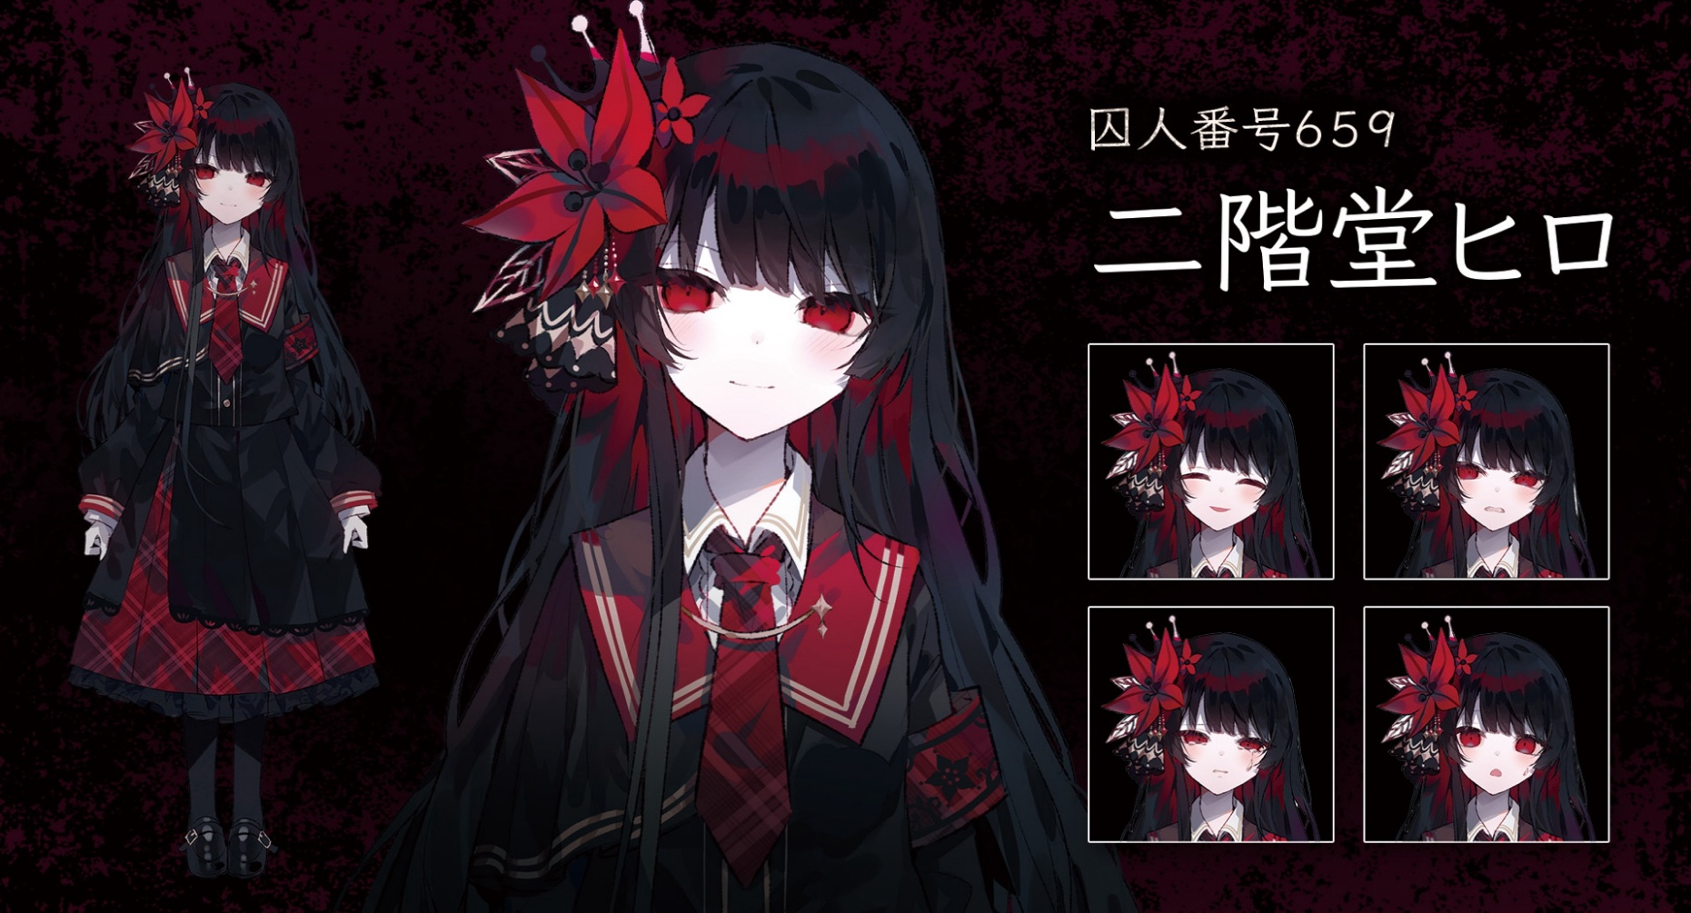

 | 身長 157cm
 | 体重 50kg
 | 年齢 15歳

 | 容姿端麗で成績優秀・スポーツ万能で家柄も良く、非の打ちどころがない少女。 価値基準は常に「正しさ」で、悪のない世界を求め、偏りがちな思想を抱く。 苦しむより数うべきと考え、極端な決断もいとわない一面を持つ。 ただし、頭が固いだけで、感情そのものが欠落しているわけではなく、普通の女の子らしい一面もきちんと持っている。 繊細な一面も持ち合わせており、気を許せる友人には特別な情を抱く。 桜羽エマとは幼少期からの幼馴染。

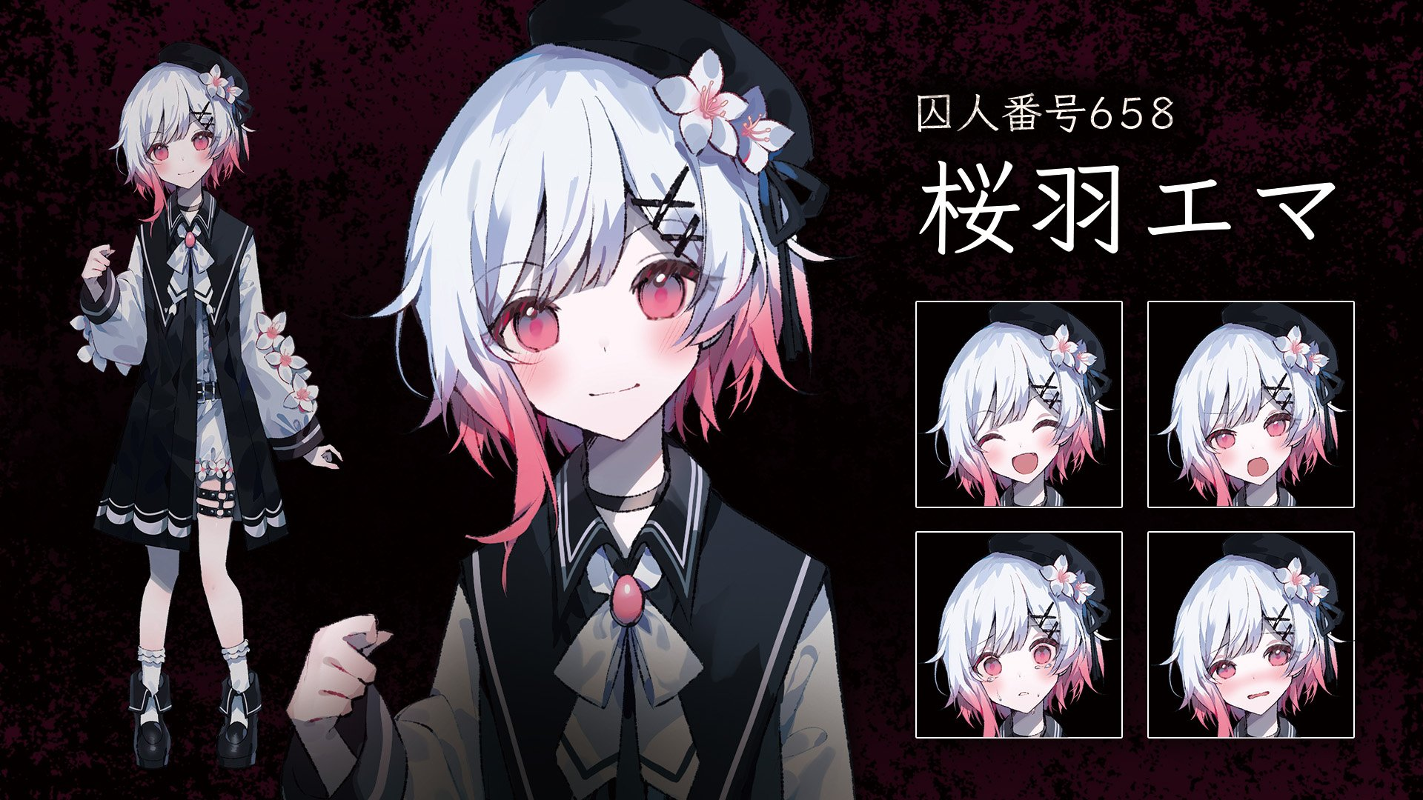

 | 身長 156cm
 | 体重 48kg
 | 年齢 15歳

 | 一人称が「ボク」の、人懐こい少女。 不器用で失敗が多く、何かと周囲にお世話されるタイプ。寂しがり屋で人のぬくもりを好む。明るく振る舞っているものの、それは「ひとりになるのが怖いから」。 地頭はよく、冷静に物事を見て判断する力もあるが、嫌われるのが怖くてわざと失敗してみせることもある。 誰かを助けたいと強く願うときには、思いがけないほど鋭い推理を見せる。 諦めない、めげない我慢強さを秘めている。 二階堂ヒロとは幼少期からの幼馴染。

 | 【2人の関係性】
 | 作中では少なくとも「小学生～中学生」の間はいつも一緒に過ごしていたと名言されています。 客観的に見るとエマがヒロに一方的に好意を寄せているように見える関係ですが、ヒロも内心ではエマを大事に想っています。 作中では色々あるのですが、長くなってしまうので省略させていただきます。 トゥルーエンドでは2人で恋人繋ぎをするなど、百合方向に傾いています 結局のところ2人の関係性は、「表向きにヒロに依存しているエマ」と「内面的にエマに依存しているヒロ」で構成されているイメージを持っていただければ大丈夫です。

衣装
【衣装について】
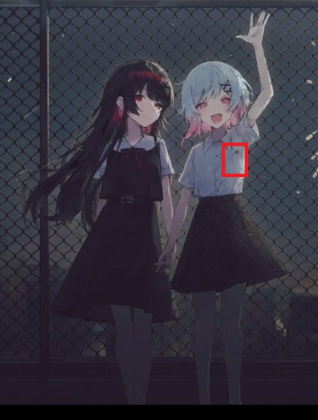

 | 左画像の公式の制服姿でお願いしたいのですが、添付画像以外に資料がないため、 見えない/分かりづらい範囲はご想像で描いて頂いて問題ございません。

 | 胸ポケットが写る際は、「万年筆」も描いていただけますでしょうか。

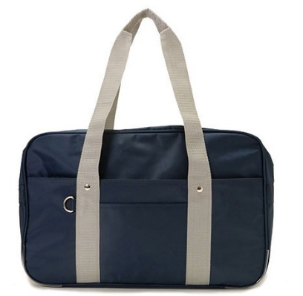
 | スクールバッグも公式からの資料は無いですが、 右画像のようなもので問題ございません。

プロット
◾️ご依頼したい内容 二階堂ヒロと桜羽エマの軽めのGL 放課後デートの解散時のやり取り～少しコメディ寄りの締め ■服装 衣装シートに記載しております。 ■シチュエーション 夕方、公園のベンチで並んで座っている 肩が触れ合うぐらいには近い距離

■ストーリーの流れ
入れて頂きたい台詞及び、コマを①～⑦に記載いたします。 コマについては、必ず入れて頂きたいコマのみ記載しており、それ以外はクリエイター様にお任せいたします

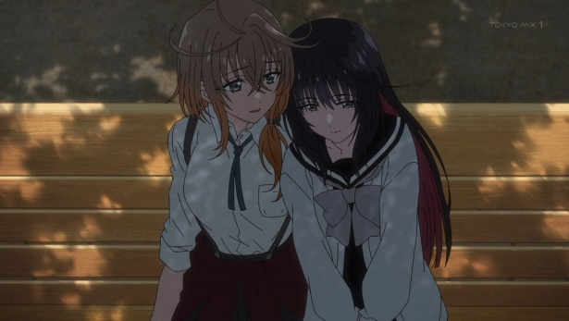
寄りかかるシーンのイメージ
①スマホの時計を見るエマと、少し寂しそうなヒロ
エマ「あー…もうこんな時間、そろそろ帰らないと…」
ヒロ「…そうか」

➁ヒロがエマに寄りかかる
ヒロ「…やっぱり、同じ高校にすれば良かったな…」
ヒロ「そうしたら毎日、君に会えたのに」

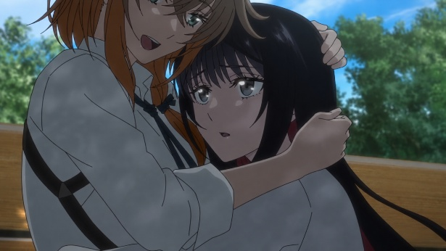
抱き寄せるシーンのイメージ
③エマがヒロを胸に抱き寄せる
エマ「ふふっ、ヒロちゃんがそんなワガママ言うなんて珍しいね？」
エマ「ボクだって毎日会いたいよ…」

④ヒロが思い出したようにエマの顔を見て聞く
ヒロ「…ところでエマ」
ヒロ「来週の期末試験は大丈夫なんだろうな？」

⑤エマがヒロを抱くのを辞めつつも、ヒロの両肩に手を置き見つめあう
エマ「…あ゛」

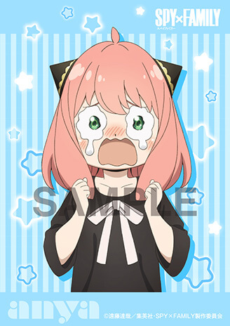
⑥ギャグ顔寄りの泣き顔でヒロに抱き着くエマ
エマ「すっっっかり忘れてた！！」
エマ「ヒロちゃん助けて～(泣)」
泣き顔イメージ…
アーニャのような感じ
⑦やれやれという感じのヒロ
「はぁ…土日は勉強会だな…」

